CORTAVIENTOS TILOS
CLIENTE:
TELÉFONO / MOVIL:
CODIGO CLIENTE:
 |  |  |  |  |  |  |  |  |  |  |  |  |  |  |  |  |  |  |  |  |  |  |  |  |  |  |  |  |  |  |  |  |  | v02.2021
 |  |  |  | CORTAVIENTOS TILOS

DIRECCIÓN:
REFERENCIA PEDIDO:

Indicar si es presupuesto o pedido: |  |  |  |  |  | PEDIDO |  | PRESUPUESTO |  |  |  |  |  | DATOS MÍNIMOS PARA PEDIDO |  |  |  |  |  |  |  |  |  | VALOR ESTÁNDAR |  |  |  |  | INCREMENTO PRECIO

REFERENCIA |  | (1) |  |  |  |  |  |  |  |  | (2) |  | (3) |  | (4) |  |  |  |  |  | OTRAS OPCIONES DE MOTORIZACION DISPONIBLES PROXIMAMENTE | (5) |  |  |  | -6 |  |  |  |  |  |  | (7)
REFERENCIA | CANTIDAD | MEDIDAS |  |  | TEJIDO |  |  |  | CAJON |  | COLOR PERFILES |  | MANO |  | SOPORTES |  | MOTOR |  |  |  |  | SALIDA MOTOR |  |  |  | CARDAN |  |  | ACCESORIOS MOTOR |  |  |  | +
 |  |  |  |  |  |  |  |  |  |  |  |  |  |  |  |  | MT12 |  | SOMFY |  |  |  |  |  |  | SALIDA |  |  | EMISOR |  | ACC
 |  | ALTO (mm) | ANCHO (mm) |  | ACRÍLICO |  | OTRO (INDICAR EN LAS OBSERVACIONES) |  | CAJON 105 MM | CAJON 130 MM |  |  | IZQUIERDA | DERECHA | SIN SOPORTE A TECHO | CON SOPORTE A TECHO | MECÁNICO | RADIO | MECÁNICO | IO |  | INFERIOR #1 | FRONTAL #2 |  | SUPERIOR #3 | PASAMUROS | INFERIOR | FRONTAL | 1 CANAL | MULTICANAL | INVERSOR | CAJA SUPERFICIE | LUCES LED

MUY IMPORTANTE (1) Las medidas dadas serán medidas totales y deben corresponder a un rectángulo perfectamente aplomado. (3) El color de los accesorios de PVC será BLANCO, cuando el cajon es BLANCO. Para otro color, los accesorios de PVC serán negros. (4) La mano del accionamiento vista desde el exterior. (5) El soporte a techo facilita el nivelado de la instalación. Genera un espacio de 6mm entre el cajón y el dintel. (7) Snodo pasamuros y snodo frontal siempre color GRIS. Snodo inferior siempre color BLANCO. La manivela será del mismo color que el snodo. (8) En caso de instalación con led debe preverse espacio para la centralita, que se sitúa fuera del cajón.

 |  |  |  |  |  |  |  |  |  |  |  |  |  |  |  |  |  |  |  |  |  |  |  |  |  |  |  |  |  |  |  |  |  |  | ,

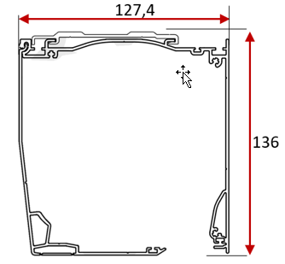
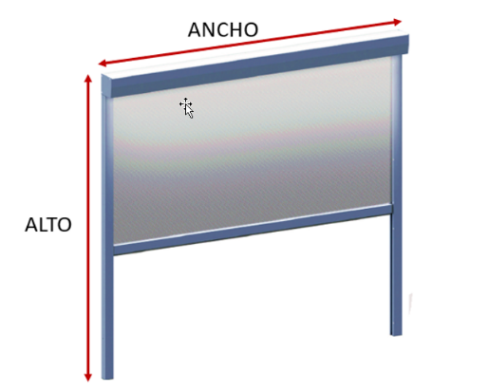
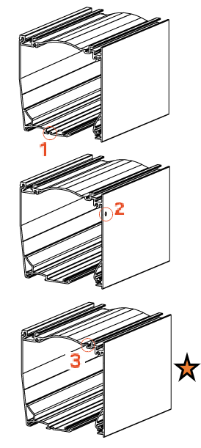
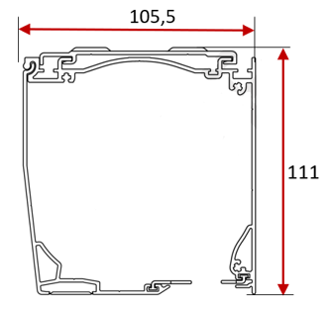
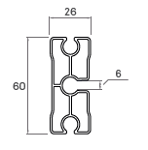
(1) MEDIDAS |  |  |  |  |  | (3) MANO |  |  |  |  |  | (5) SALIDA MOTOR
 |  |  | 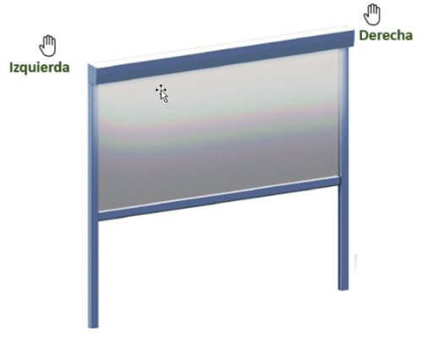
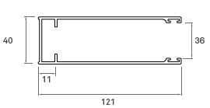

OBSERVACIONES:
CONFORME CLIENTE:
 |  |  |  |  |  |  |  |  |  |  |  |  |  |  |  |  |  |  |  |  |  |  |  |  |  | En _____________________ a ________ de __________________ del ________
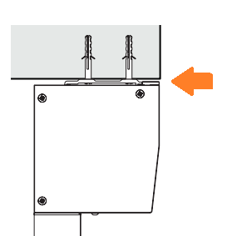
 |  |  |  |  |  | (4) SOPORTE TECHO (OPCIONAL)

